Bug Rapor
Bug ID | Bug Açıklaması | Öncelik | Etki | Tekrarlama Adımları | Test Verileri | Beklenen Çıktı | Kanıt | Test Uzmanı | Gözden Geçiren | Atanan | Tarih | Hatanın Gerçekleştiği Ortam
 |  |  |  |  |  |  |  |  |  |  |  | Chrome | Opera | Safari
BG001 | Mobil tarayıcıda menü kısmına tıklandıktan sonra geri dönülemiyor. | Orta | Yüksek | 1. Mobil tarayıcıda site başarıyla açılır. 2. Menü başarıyla açılır. 3. Menü sayfasından anasayfaya geri gelip gelinmediğini kontrol edilir. |  | Anasayfaya geri dönülebilmeli. | Dosyaya video olarak eklenmiştir. | İlkin Dinçer |  | Geliştirici | 2024-11-25 | TRUE | TRUE | TRUE
BG002 | Menüdeki sosyal medya ikon renkleri ayırt edilemiyor. | Düşük | Orta | 1. Site başarıyla açılır. 2. Menü başarıyla açılır. 3. Sosyal medya ikon renkleri kontrol edilir. | Aydınlık modda gerçekleşmelidir. | Sosyal medya renklerinin ayırt edilebilir olması. | 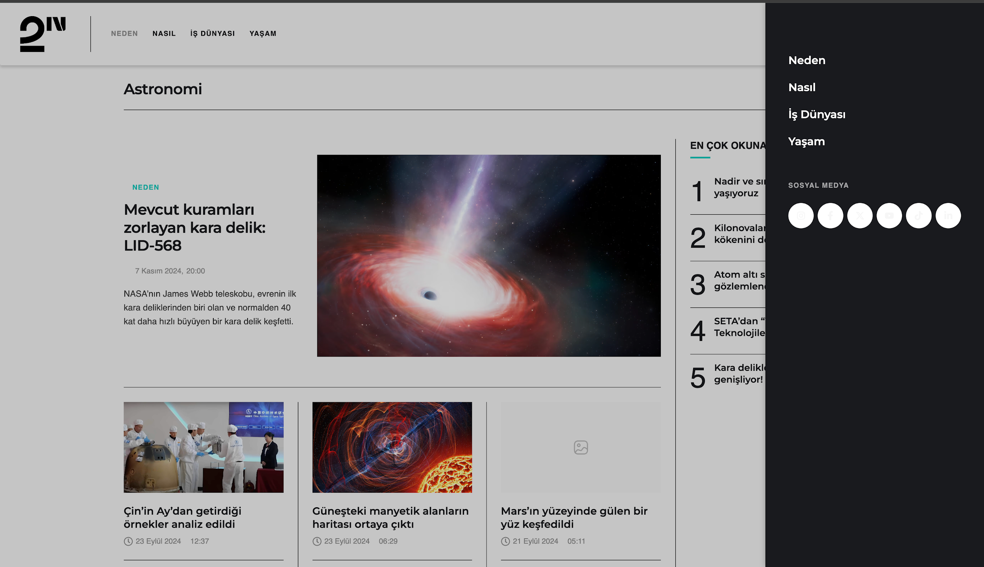 | İlkin Dinçer |  | Geliştirici | 2024-11-25 | TRUE | TRUE | TRUE
BG003 | Mobil görsel kayması | Orta | Yüksek | 1. Mobil tarayıcıda site başarıyla açılır. 2. Menü başarıyla açılır. 3. Sayfa üzerinde kayma ya da çakışma kontrol edilir. |  | Sayfa çakışması olmaması beklenir. | Dosyaya video olarak eklenmiştir. | İlkin Dinçer |  | Geliştirici | 2024-11-25 | TRUE | TRUE | TRUE
BG004 | Mobil görsel uyumsuzluğu | Düşük | Düşük | 1. Mobil tarayıcıda site başarıyla açılır. 2. Anasayfada "Muazzam görüntüsüne rağmen yıldız fabrikası değil" haberi görüntülenir. 3. Haber görseli kontrol edilir. 4. Görselin uyumlu olup olmadığı kontrol edilir. |  | Görselin diğer haberler gibi uyumlu olması beklenir. | 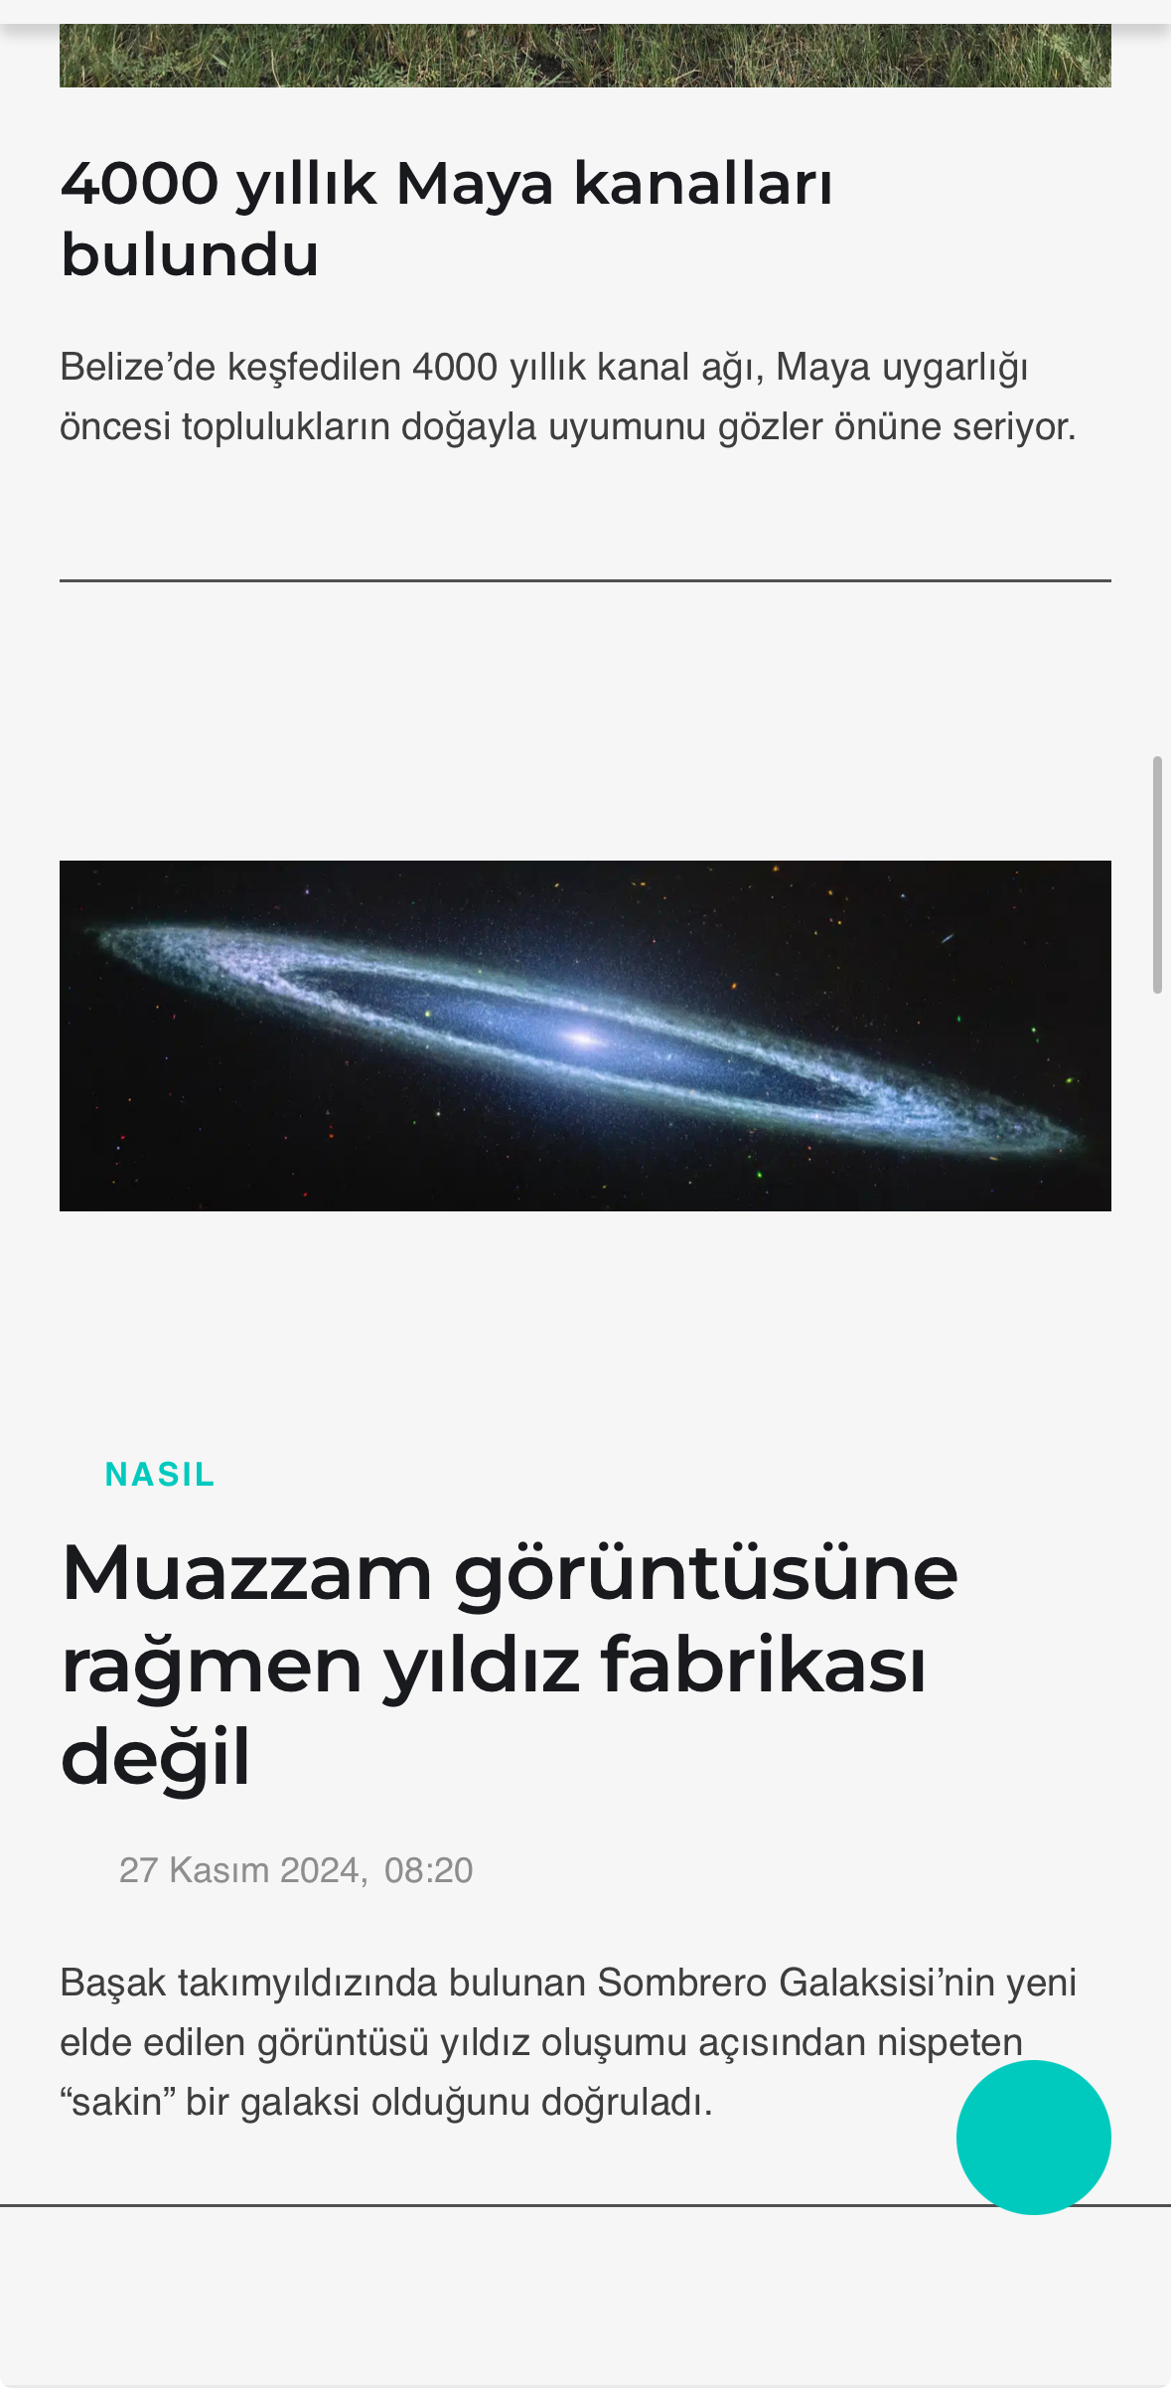 | İlkin Dinçer |  | Geliştirici | 2024-11-25 | TRUE | TRUE | TRUE
BG005 | Mobil yazı kayması | Düşük | Düşük | 1. Mobil tarayıcıda site başarıyla açılır. 2. Anasayfa en altına inilir. 3. İletişim ve aydınlatma metni ayrıntıları açılır. 4. Yazılarda kayma olup olmadığı kontrol edilir. |  | Yazılarda kayma olmaması beklenir. | 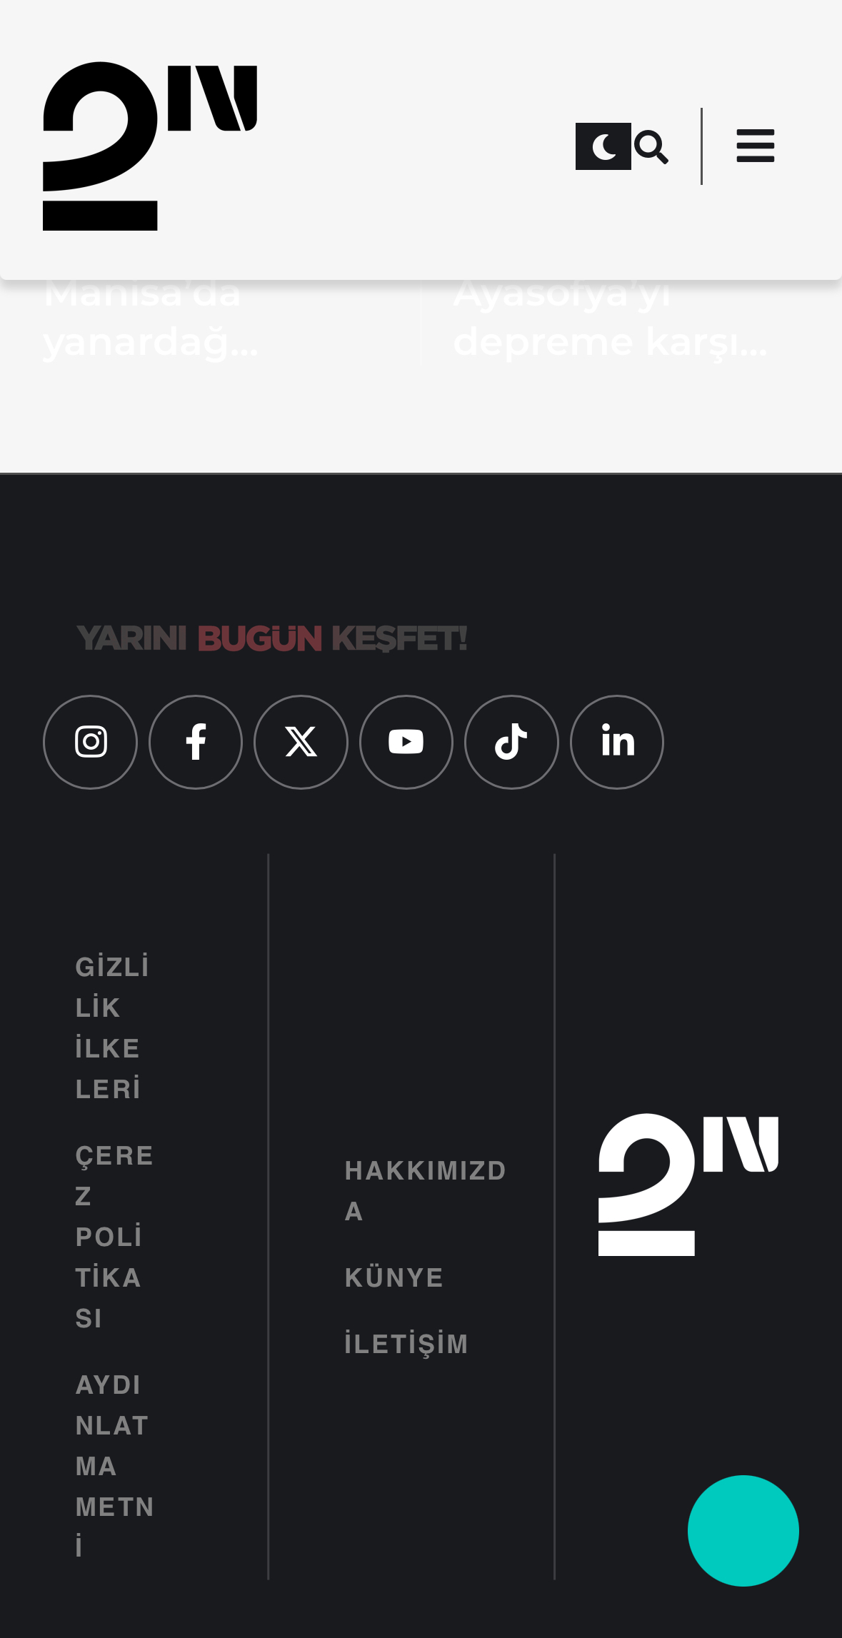 | İlkin Dinçer |  | Geliştirici | 2024-11-25 | TRUE | TRUE | TRUE
BG006 | Videolu haberler aydınlık modda yazı görüntülenmiyor | Yüksek | Orta | 1. Mobil tarayıcı başarıyla açılır. 2. Anasayfa en altına inilir. Videolu haberler görüntülenir. 3. Aydınlık modda yazıların görünümü kontrol edilir. | Aydınlık modda gerçekleşmelidir. | Yazıların başarıyla görüntülenmesi beklenir. | 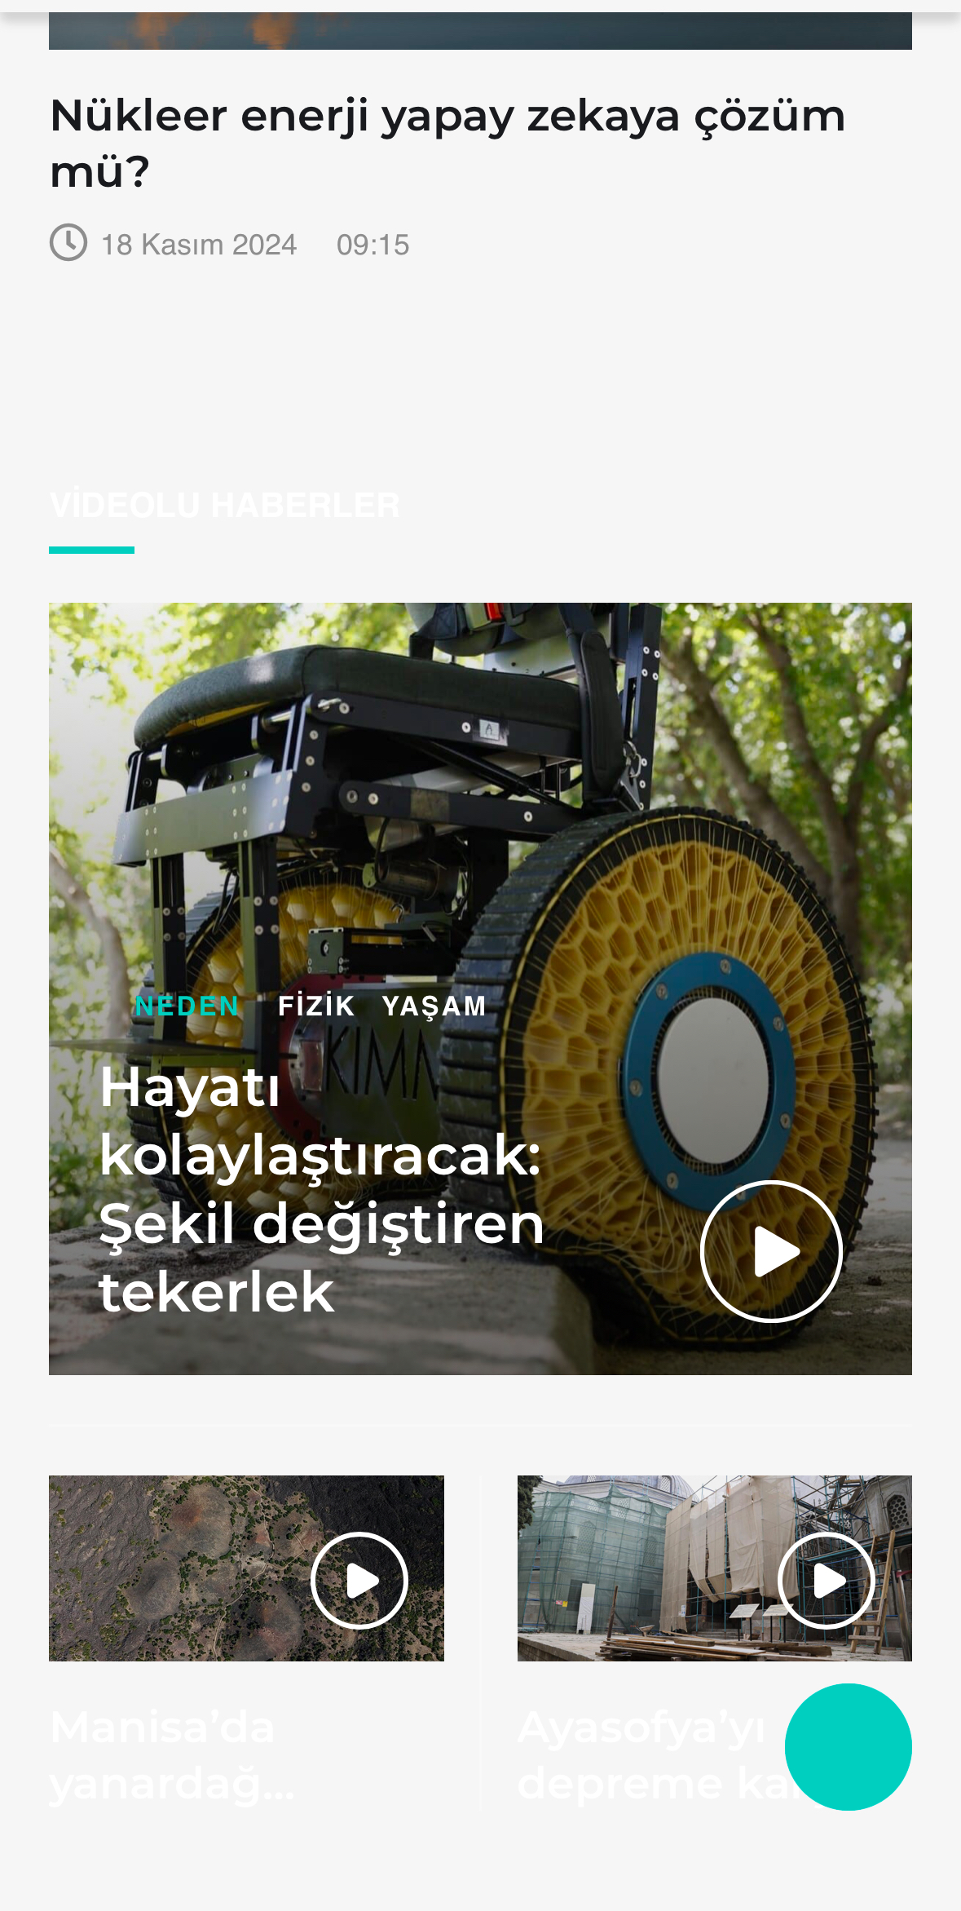 | İlkin Dinçer |  | Geliştirici | 2024-11-25 | TRUE | TRUE | TRUE

